상품제안서
유로마이클립 라메스프렌즈 볼펜&샤프세트 | 상품코드: S43172

 |  |  |  |  |  |  | 02-713-8555 | www.synergygift.co.kr
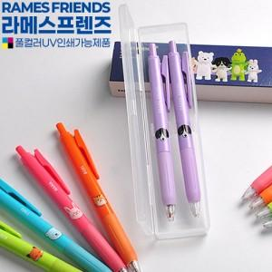

【상세/제작정보】 | <p><span style="font-size: 12pt;">- 기본수량(5백개) 이상 실크 1도 인쇄 1곳 무료( 필기구or케이스인쇄 택 1)</span></p><p>&nbsp;</p>

【인쇄/포장옵션】 | 실크, 풀칼라 / 포장불가능

【공급단가】 | 수량 | 500~ | 1,000~ | 3,000~ | 5,000~ | 10,000~
*VAT별도 | 단가 | 1,230원 | 1,200원 | 1,160원 | 1,110원 | 1,090원

【상품 URL】 | https://www.synergygift.co.kr:443/src/goods_detail.php?gdno=43172

